Chi tiết địa chất
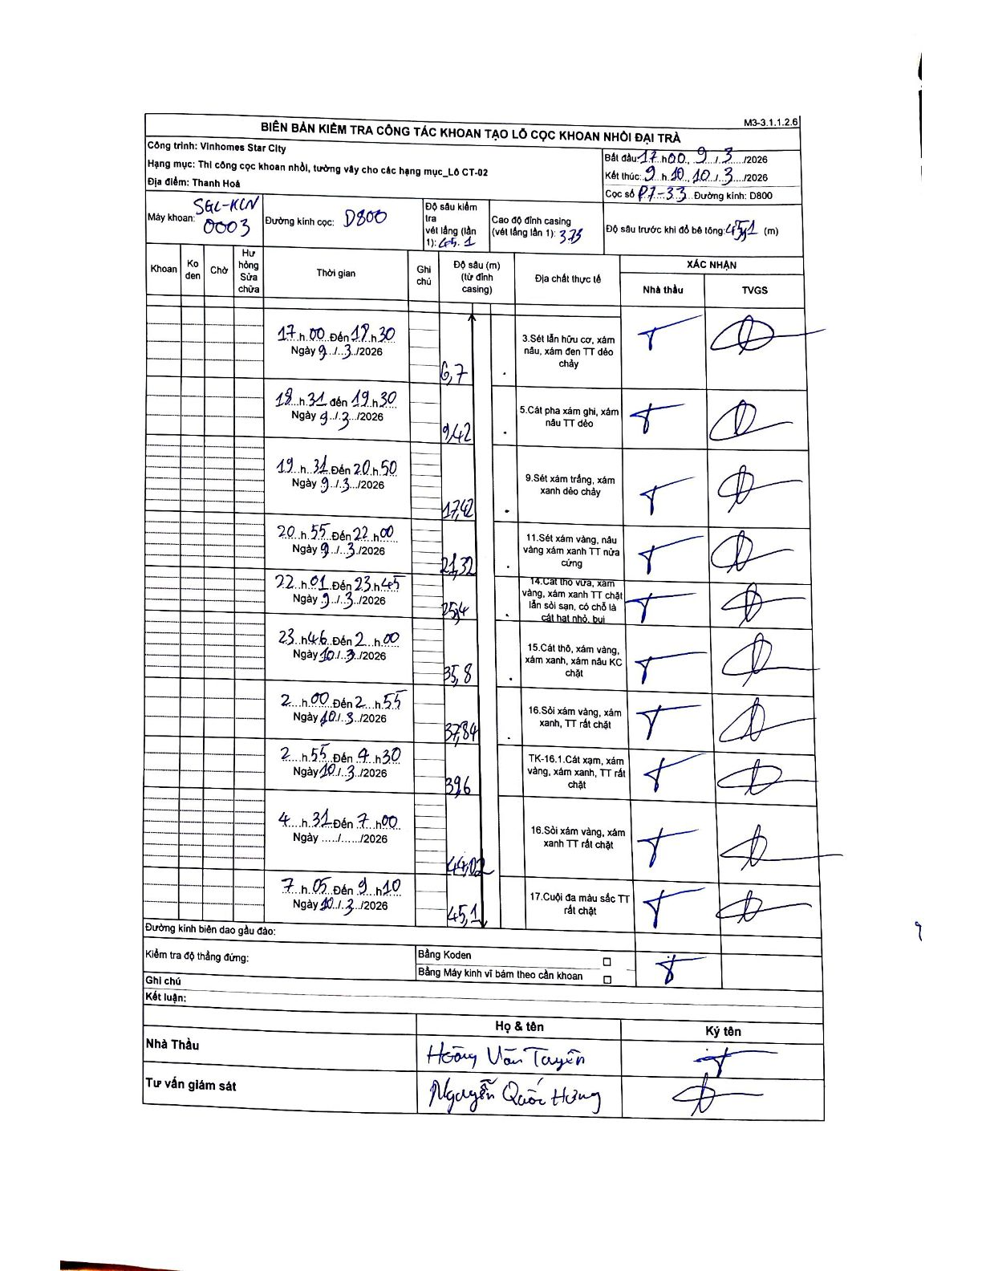
Dự án | Star City Thanh Hóa
Hạng mục | Thi công cọc khoan nhồi, tường vây cho các hạng mục_Lô CT-02
Tên bộ phận | Lô CT-02
Số hiệu cọc | P7-33
Tên Máy khoan | SGC-KCN0003
Đường kính | D800
Bắt đầu thi công | 17:00 09/03/2026
Kết thúc thi công | 09:10 10/03/2026

Địa chất TT | Đường kính | Mô tả lớp thiết kế | Từ (h) | Đến (h) | Cao độ từ | Cao độ đến | T.Gian (h) | Dài (m) | V (m/h) | Ghi chú
3 | D800 | Sét lẫn hữu cơ, xám nâu, xám đen TT dẻo chảy | 17:00 09/03/2026 | 18:30 09/03/2026 | -3.75 | -6.7 | 1.5 | 2.95 | 1.97
5 | D800 | Cát pha xám ghi, xám nâu TT dẻo | 18:31 09/03/2026 | 19:30 09/03/2026 | -6.7 | -9.42 | 0.98 | 2.72 | 2.77
9 | D800 | Sét xám trắng, xám xanh dẻo chảy | 19:31 09/03/2026 | 20:50 09/03/2026 | -9.42 | -17.42 | 1.32 | 8 | 6.08
11 | D800 | Sét xám vàng, nâu vàng xám xanh TT nửa cứng | 20:55 09/03/2026 | 22:00 09/03/2026 | -17.42 | -21.32 | 1.08 | 3.9 | 3.6
14 | D800 | Cát thô vừa, xám vàng, xám xanh TT chặt lẫn sỏi sạn, có chỗ là cát hạt nhỏ, bụi | 22:01 09/03/2026 | 23:45 09/03/2026 | -21.32 | -25.4 | 1.73 | 4.08 | 2.35
15 | D800 | Cát thô, xám vàng, xám xanh, xám nâu KC chặt | 23:46 09/03/2026 | 02:00 10/03/2026 | -25.4 | -35.8 | 2.23 | 10.4 | 4.66
16 | D800 | Sỏi xám vàng, xám xanh, TT rất chặt | 02:00 10/03/2026 | 02:55 10/03/2026 | -35.8 | -37.84 | 0.92 | 2.04 | 2.23
TK-16.1 | D800 | TK-16.1. Cát xạm, xám vàng, xám xanh, TT rất chặt | 02:55 10/03/2026 | 04:30 10/03/2026 | -37.84 | -39.6 | 1.58 | 1.76 | 1.11
16 | D800 | Sỏi xám vàng, xám xanh TT rất chặt | 04:31 10/03/2026 | 07:00 10/03/2026 | -39.6 | -44.02 | 2.48 | 4.42 | 1.78
17 | D800 | Cuội đa màu sắc TT rất chặt | 07:05 10/03/2026 | 09:10 10/03/2026 | -44.02 | -45.1 | 2.08 | 1.08 | 0.52

ẢNH BIÊN BẢN GỐC

